Devoirs
SUIVI DES MODIFICATIONS
Page | Section | Modifications | Lien URL | PHOTO / IMAGE | État

SITE INTERNET
Home page | NAVBAR | enlever le mot "SOLUTIONS" et laisser uniquement "Fonctionnalités" | https://simplyjury-project.vercel.app/ |  | À faire
Home page | NAVBAR | remplacer le mot "Démarrer" par "S'inscrire", retirer le bouton "Prendre rendez-vous" |  |  | À faire
Home page | NAVBAR | changer le rose avec la couleur par du violet #bea1e5 |  |  | À faire
Home page | HEADER | Changer le trait jaune par le trait effet "crayon/stylo" arrondi qui est dans notre charte graphique |  |  | À faire
Home page | Fonctionnalités | mettre en fond bleu #0d4a70 |  |  | À faire
Home page | Comment ça marche? | rajouter à côté du titre quelques icônes de notre charte graphique (petits carrés de couleurs vert, violet , jaune) ainsi que le trait blanc effet "crayon/stylo" arrondi de notre charte graphique en page 3 |  |  | À faire
Home page | Pourquoi choisir Simply Jury | rajouter à côté du titre quelques icônes de notre charte graphique (petits carrés de couleurs vert, violet , jaune) ainsi que le trait blanc effet "crayon/stylo" arrondi de notre charte graphique en page 3 |  |  | À faire
Home page | Support client | Enlever le bloc "Support client" et créer la section "En savoir +" avec un vrai titre et le CTA |  |  | À faire
Home page | Restez informé | Rajouter du peps au titre avec des petites icônes carrées et un trait style crayon |  |  | À faire
Home page | Toutes | Harmoniser les boutons/CTA avec la même polices et même arrondi des coins / angles |  |  | À faire
Home page | Footer | Création du footer avec ajout de 3 réseaux sociaux 'insta/ linkedin/ youtube" |  | Lien réseaux à venir | À faire
Formulaire de création de compte |  | Modifier le logo | https://simplyjury-project.vercel.app/sign-up |  | À faire
COMPTE CENTRE |  |  |  |  | À faire
Tableau de bord | Side bar | En dessous du logo "Simply jury", rajouter/préciser l'indication du type de compte qui est connecté (soit compte OF ou compte jury) | https://simplyjury-project.vercel.app/dashboard |  | À faire
Tableau de bord | Header à droite | En haut à droite, supprimer l'adresse mail en dessous du nom du compte, laisser "compte verifié" mais changer l'icône "validée" par une autre plus moderne (pas type iphone) |  |  | À faire
Tableau de bord | Bloc "Action rapides" | Mettre le bloc à la même taille (hauteur) / aligner avec le bloc "Demandes récentes" |  |  | À faire
Rechercher un jury | Liste jury | Mettre par défaut la liste des jurys sous format "CARTE" mais laisser la possibilité de sélectionner/cliquer sur le format "Liste" | https://simplyjury-project.vercel.app/dashboard/search |  | À faire
Messagerie | Chat/ conversation | Ajuster le contour / cerclage du texte en fonction de la longueur du texte | https://simplyjury-project.vercel.app/dashboard/messages |  | À faire
Messagerie | Chat/ conversation | Supprimer l'adresse mail sous le mot le nom prénom du jury (ici exemple: jury 1) | https://simplyjury-project.vercel.app/dashboard/messages | 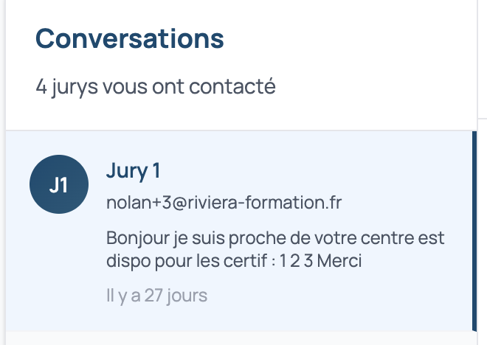 | À faire
Historique --> Sessions réalisées | Liste historique de sessions | Dans la vue liste, raccourcir la taille en hauteur des fiches certifications | https://simplyjury-project.vercel.app/dashboard/sessions |  | À faire
Historique --> Avis |  | Réduire la taille des carrés autour des données , et centrer les étoiles | https://simplyjury-project.vercel.app/dashboard/reviews |  | À faire
Mon profil | Informations de l'entreprise (case 1 SIRET) | Enlever la possibilité de modifier le SIRET | https://simplyjury-project.vercel.app/dashboard/profile |  | À faire
Mon profil | Personne de contact | Harmoniser la taille des rectangles | https://simplyjury-project.vercel.app/dashboard/profile |  | À faire
Mon profil | Évaluation des jurys | Enlever le bloc "Évaluation des jurys" | https://simplyjury-project.vercel.app/dashboard/profile |  | À faire
Side bar |  | Rajouter le bouton "aide et support" comme dans le compte jury |  |  | À faire

COMPTE JURY
Tableau de bord | Header à droite | En haut à droite, supprimer l'adresse mail en dessous du nom du compte, laisser "compte verifié" mais changer l'icône "validée" par une autre plus moderne (pas type iphone) | https://simplyjury-project.vercel.app/dashboard?profile=jury |  | À faire
Annuaire des centres | Fiche centre | Harmoniser la taille des fiches même si certaines info sont manquantes | https://simplyjury-project.vercel.app/dashboard/jury/centres | 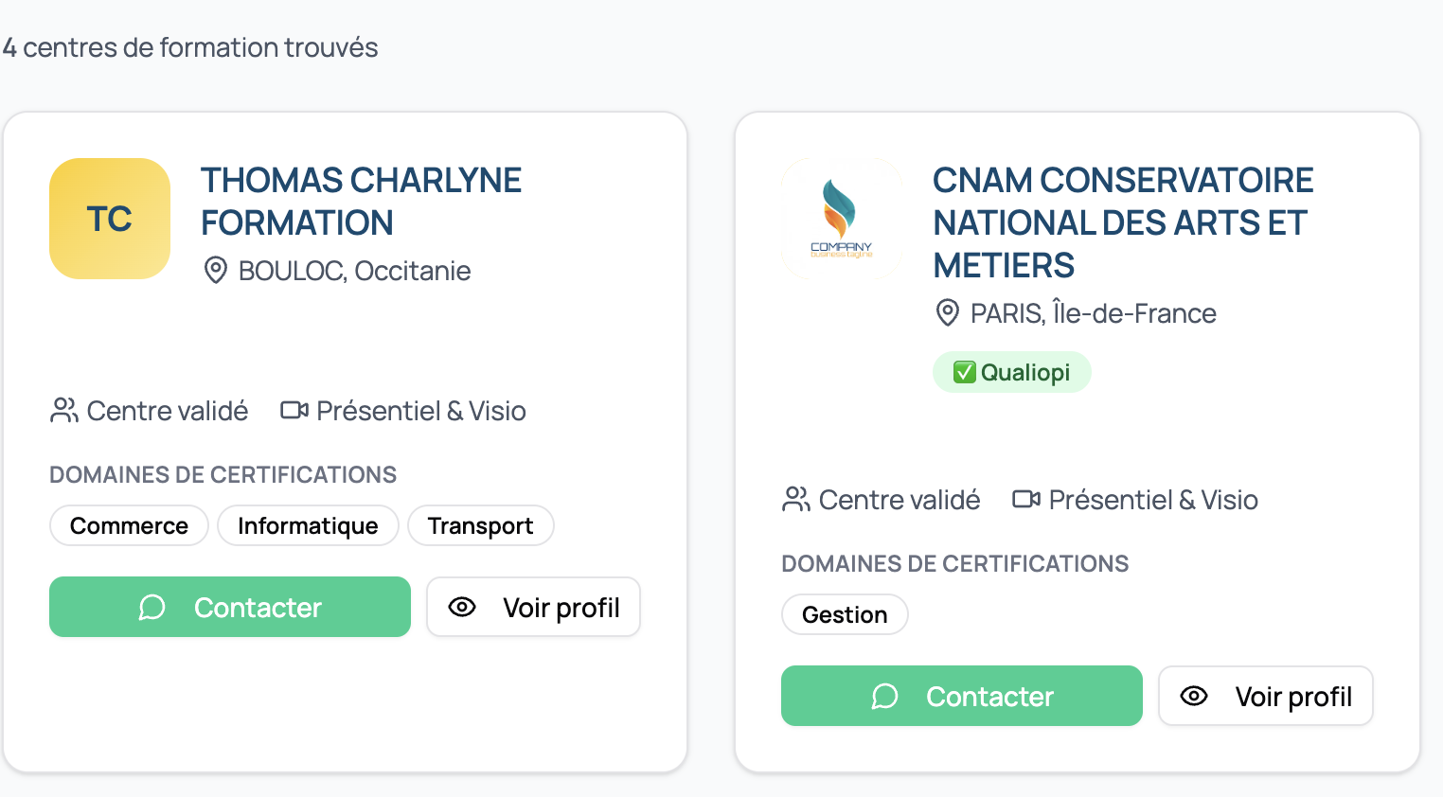 | À faire
Mes missions | Mes évaluations | Enlever les étoiles dans le cadre (car il y a trop d'étoiles partout) | https://simplyjury-project.vercel.app/dashboard/evaluations |  | À faire
Mon compte | Mon profil | Harmoniser la taille des rectangles de chaque ligne | https://simplyjury-project.vercel.app/dashboard/profile | 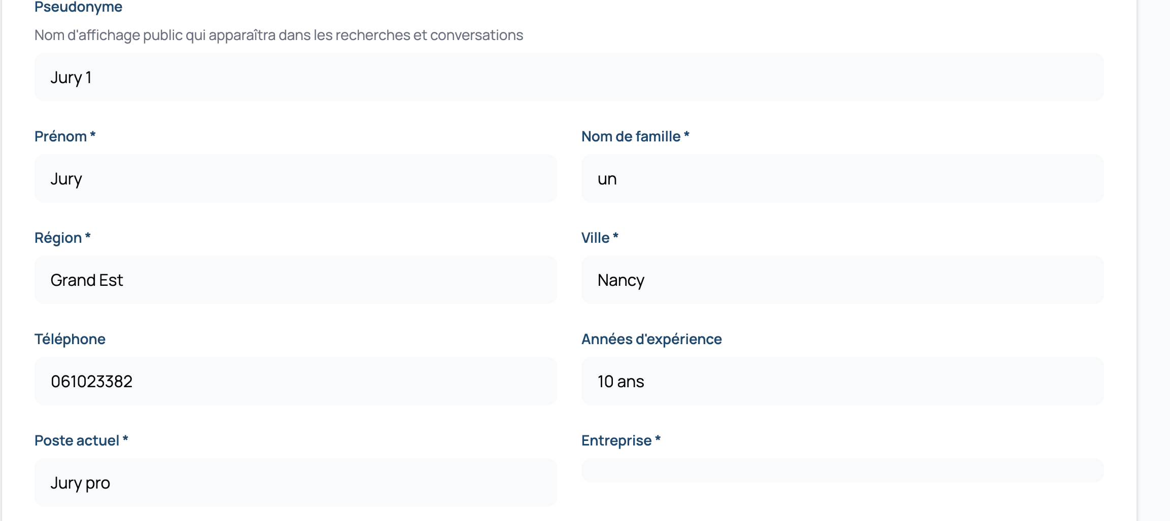 | À faire
Tableau de bord | Header | Enlever le bouton "Passer au pro" | https://simplyjury-project.vercel.app/dashboard?profile=jury |  | À faire
Mon compte | Paramètres | Enlever le bloc "Fonctionnalité premium" | https://simplyjury-project.vercel.app/dashboard/settings |  | À faire
GLOBAL | Toutes les pages | Retirer la petite phrase descriptive / sous-titre en dessous des titres de chaque page | https://simplyjury-project.vercel.app/dashboard?profile=jury |  | À faire

